2. 게임 플레이
1. 게임 플레이
 | 1.1. 작성 의도
 | - 본 게임의 게임 플레이의 규칙에 대해 작성한다.
 | - 작성한 시스템 문서들과 UI를 참고하여 추가 설명 및 각 시스템의 상호작용을 설명한다.

 | 1.2. 게임 플레이 목표
 | - HP가 0이 되지 않고, 노래가 끝나기 전까지 나오는 장애물을 최대한 박자에 맞춰 파괴하여 더 높은 점수와 더 많은 별을 획득하라

 | 1.3. 게임 목표 조건
 | 비고 | 조건 |  | HP
 | 게임 클리어 조건 | 노래가 끝날 때까지 HP가 0이 되지 않으면 게임 클리어 |  | HP > 0
 | 게임 오버 조건 | 노래가 끝나기 전에 HP가 0이 되면 게임오버 |  | HP == 0

 | 1.4. 게임 플레이 규칙
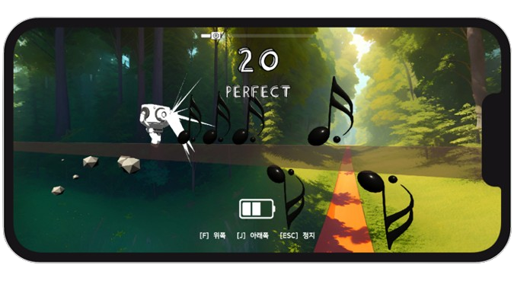

 | ■ 플레이어 이동 |  | ■ 장애물 피격 후 HP 감소 조건
 | - 2개의 버튼을 이용하여 위 아래 이동이 가능하다. |  | - MISS 판정 범위에 장애물이 있을때 공격을 실행할 경우
 |  |  | - 플레이어 조작 미입력 후 장애물과 플레이어 사이의 충돌이 발생할 경우
 | ■ 플레이어 공격
 | - 플레이어 공격은 장애물이 판정 범위에 들어올 경우 이동과 동시에 동작한다.

 | → 만약 플레이어가 장애물을 회피가 가능한가?
 | - 가능하다. 플레이어는 이동과 공격이 동시에 동작하기 때문에 장애물이 없는 방향으로 이동 시 장애물을 회피할 수 있게 된다.

 | → 장애물을 회피할 경우 어떤 일이 발생하는가
 | 1. HP가 감소하지 않는다.
 | - HP 감소는 MISS 판정 혹은 장애물과의 충돌로만 이뤄진다.

 | 2. 콤보 카운트는 이전의 상태를 유지한다.
 | - 콤보 카운트 초기화 조건 또한 HP 감소 조건과 동일하기 때문에 초기화되지 않는다.

 | 3. 장애물 파괴를 통한 판정 집계는 되지 않는다.
 | - 판정 집계 조건은 판정 범위 내에서의 장애물 파괴 상호작용이 이루어져야 하므로 집계되지 않는다.

 | 4. 장애물이 파괴되지 않으므로 파괴 시 획득 점수 또한 집계되지 않는다.

 | 5. 게임 클리어는 가능하다.
 | - 게임 클리어 조건은 HP가 0이 아닌 상태로 노래가 끝날때 까지 플레이를 하면 되기 때문이다.

 | 장애물 파괴시도 시 HP가 감소할 위험이 존재하지만 더 많은 별과 더 높은 스코어를 획득할 수 있다.
 | 장애물 회피시도 시 HP가 감소할 위험은 없지만 더 많은 별과 더 높은 스코어를 획득할 수 없게 된다.

 | 1.5. 게임 결과 출력에 대한 판정 시스템 / 콤보 시스템 / 랭크 컨텐츠 연관성
 | 비고 | 조건 |  |  | 게임 클리어와 연관성
 | 판정 시스템 | 장애물(노트) 파괴 시 파괴 거리에 따른 박자 판정(PERFECT, GREAT, GOOD, MISS)값을 출력하는 시스템 |  |  | O
 | 콤보 시스템 | 장애물 파괴 횟수에 따라 콤보횟수를 시각적으로 보여주는 시스템 |  |  | X
 | 랭크 컨텐츠 | 스테이지가 끝난 후 판정 시스템을 통해 나온 판정값들을 카운트 하여 계산식에 적용해 화면에 해당 스테이지의 달성도를 보여주는 컨텐츠 |  |  | O

 | ■ 플로우 차트
조건
게임 화면 출력
기능 동작
게임 동작

스코어 집계 X

노래가 끝이 났는가?
플레이어 HP가 0인가?
콤보 초기화
콤보 초기화 X
게임 플레이

게임 오버
HP 감소 X
게임 클리어

장애물을 회피하는가?
장애물 공격을 시도했는가?
죽기 전까지 집계된 판정별 카운트 출력
HP 감소
장애물과의 충돌
집계된 판정별 카운트 출력

MISS 판정이 떴는가?
판정별로 지정된 점수 합계 출력
죽기 전까지 집계된 점수 합계 출력

판정별로 지정된 점수 집계
최대 콤보 횟수 출력
죽기 전까지 집계된 최대 콤보 횟수 출력

랭크 컨텐츠 계산을 통한 별 아이콘 출력
별 아이콘 미출력
각 판정 횟수 카운트

콤보 카운트 +1 추가

